Mapa de categorização de proble
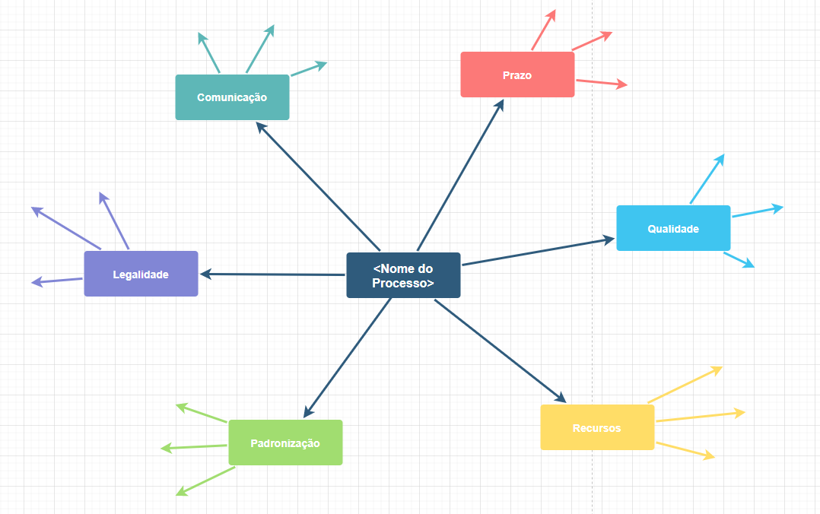
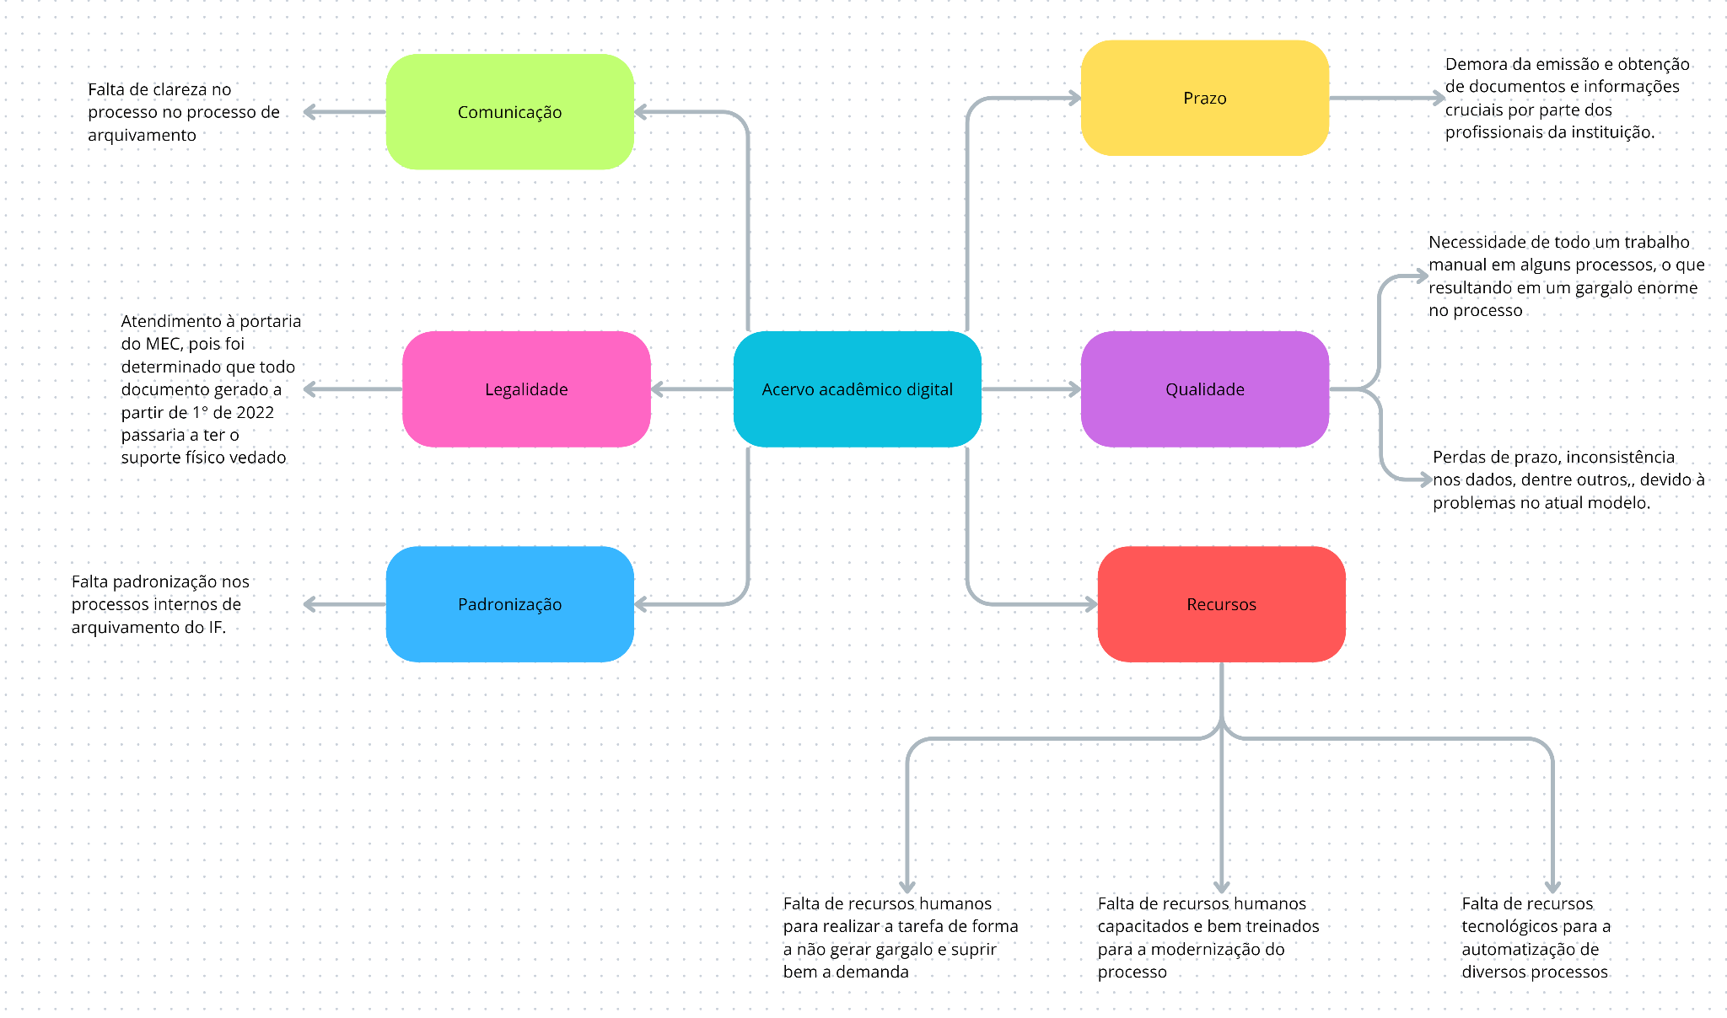

d

Diagrama Ishikawa
DIAGRAMA DE ISHIKAWA - Causa e Efeito

Gestão
Procedimentos e Normas
Pessoas
Tecnologia
Ambiente de trabalho
Fatores externos

 |  | Falta de padronização e clareza nos procedimentos para armazenar a documentação

Falta de supervisão adequada por parte da administração |  |  |  |  |  | Resistência à capacitação por parte dos funcionários

Baixa alocação de recursos para os sistemas de arquivamento |  |  | Falta de diretrizes específicas


Falta de definição de métricas claras e mensuráveis |  |  |  |  |  |  | Baixa adesão à digitalização dos procedimentos |  | Integração entre os processos acadêmicos e o arquivamento

Ausência de um sistema de acervo acadêmico

Falta de integração entre o registro acadêmico e arquivamento

 |  |  |  | Ambiente com costume de realizar os procedimentos de forma analógica |  |  | Procedimentalismo necessário para a implementação
Insuficiência do sistema de gerenciamento para a demanda de armazenamento

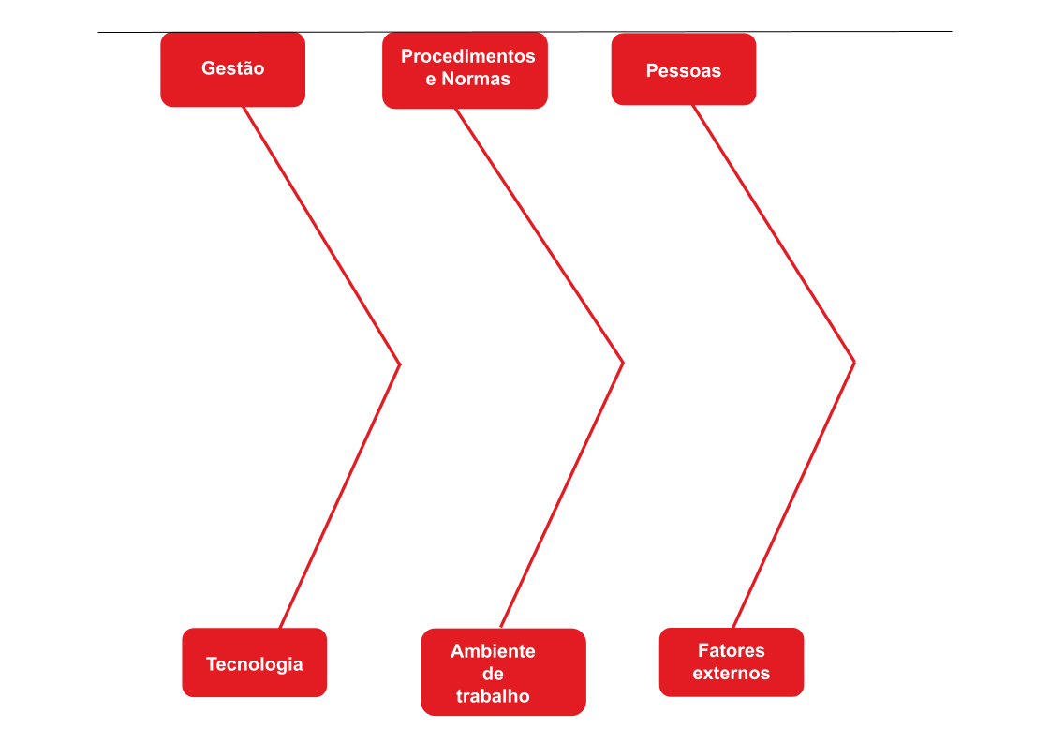

Baixa alocação de recursos para os sistemas de arquivamento |  |  | Falta de padronização e clareza nos procedimentos para armazenar a documentação |  |  | Falta de responsabilidade atribuída a indivíduos específicos

Falta de clareza no processo |  |  |  |  |  |  |  |  | Dificuldade de acessar documentos acadêmicos
 |  |  |  | Falta de diretrizes específicas

Insuficiência do sistema de gerenciamento para a demanda de armazenamento

 |  |  | Falta de cultura organizacional que valorize a eficiência na operação |  |  |  | Procedimentalismo necessário para a implementação
Falta de integração entre o registro acadêmico e arquivamento

 | Falta de supervisão e políticas de segurança |  |  |  | Falta de algumas normas que garantiriam a consistência dos dados |  |  | Falta de conscientização dos trabalhadores, podendo resultar em negligência e inconsistência nos dados armazenados

 |  |  |  |  |  |  |  |  | Dificuldade em gerir documentos acadêmicos

 |  |  |  |  |  |  |  | Riscos de não preservar corretamente os documentos, seguindo as normas arquivísticas

 |  |  |  |  | Falta de controle de acesso ao setor de arquivos mais robusto, expondo os dados ali guardados
 | Ausência de um sistema digital robusto pode permitir um prejuízo físico e permanente aos dados nos arquivos

